Timah
 | Onshore | Offshore | ore | Refine | Sale | ore | Yoy | Refine | Yoy |  | Timah | 私人矿
2021Q1 | 1950 | 3075 | 5025 | 5220 | 5912 |  |  | 5220 |  | 1月 | 0 | 0
2021Q2 | 2843 | 3589 | 6432 | 6695 | 6611 |  |  |  |  | 2月 | 0 | 86
2021Q3 | 3066 | 3406 | 6472 | 7205 | 6536 |  |  |  |  | 3月 | 3493 | 248
2021Q4 | 3553 | 3188 | 6741 | 7345 | 7543 |  |  |  |  | 4月 | 1374 | 1837
2022Q1 | 1583 | 2925 | 4508 | 4820 | 5703 | 4508 |  | 4820 |  | 5月 | 1405 | 1958
2022Q2 | 2246 | 3147 | 5393 | 3985 | 4239
2022Q3 | 1175 | 3426 | 4601 | 5325 | 5383
2022Q4 | 2117 | 3460 | 5577 | 5695 | 5480
2023Q1 | 1712 | 2427 | 4139 | 3970 | 4246 | 4139 |  | 3970
2023Q2 | 941 | 2675 | 3616 | 4130 | 4061
2023Q3 | 782 | 2664 | 3446 | 3440 | 2793
2023Q4 | 843 | 2811 | 3654 | 3800 | 3285
2024Q1 | 3269 | 2100 | 5360 | 4475 | 3524 | 5360 |  | 4475
2024Q2 | 1649 | 3232 | 4890 | 5200 | 4775
2024Q3 |  |  | 4939 | 4765 | 5141
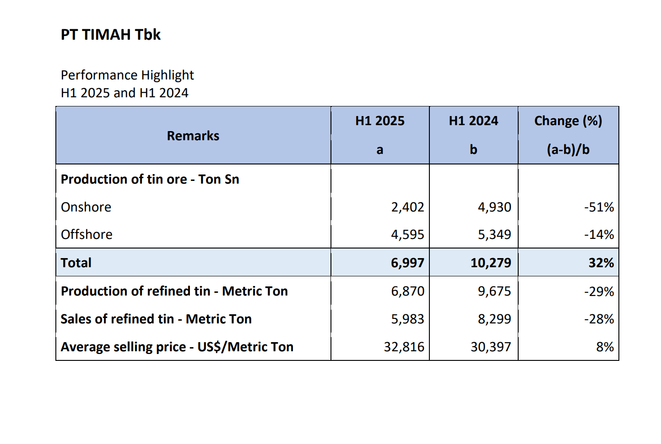
 | ore | Refine | Sale
2021Q1 | 5025 | 5220 | 5912
2021Q2 | 6432 | 6695 | 6611
2021Q3 | 6472 | 7205 | 6536
2021Q4 | 6741 | 7345 | 7543
2022Q1 | 4508 | 4820 | 5703
2022Q2 | 5393 | 3985 | 4239
2022Q3 | 4601 | 5325 | 5383
2022Q4 | 5577 | 5695 | 5480
2023Q1 | 4139 | 3970 | 4246
2023Q2 | 3616 | 4130 | 4061
2023Q3 | 3446 | 3440 | 2793
2023Q4 | 3654 | 3800 | 3285
2024Q1 | 5360 | 4475 | 3524
2024Q2 | 4890 | 5200 | 4775
2024Q3 | 4939 | 4765 | 5141
2024Q4 |  |  | 4248 | 4475 | 4067
2025Q1 |  |  | 3215 | 3095 | 2824 | 3215 |  | 3095
2025Q2 |  |  | 3782 | 3775 | 3159 |  |  |  |  |  |  |  |  | ore | Refine | Sale | 营业收入 | 利润 | 锡成品库存 | 锡在产库存 | 锡矿库存
2025Q3 |  |  | 5200 | 3985 | 3486 |  |  |  |  |  |  |  | 2021Q1 | 5025 | 5220 | 5912
2025Q4 |  |  | 6438 | 6960 | 7165 |  |  |  |  |  |  |  | 2021Q2 | 6432 | 6695 | 6611
2026Q1 |  |  | 6312 | 5630 | 6009 | 6312 |  | 5630 |  |  |  |  | 2021Q3 | 6472 | 7205 | 6536
2026Q2 |  |  | 5920 | 5235
2021Q1 | 5025 | 5220 | 5912 |  |  |  |  |  |  |  |  |  | 2021Q4 | 6741 | 7345 | 7543
2021Q2 | 6432 | 6695 | 6611 |  |  |  |  |  |  |  |  |  | 2022Q1 | 4508 | 4820 | 5703
2021Q3 | 6472 | 7205 | 6536 |  |  |  |  |  |  |  |  |  | 2022Q2 | 5393 | 3985 | 4239
2021Q4 | 6741 | 7345 | 7543 |  |  |  |  |  |  |  |  |  | 2022Q3 | 4601 | 5325 | 5383
2022Q1 | 4508 | 4820 | 5703 |  |  |  |  |  |  |  |  |  | 2022Q4 | 5577 | 5695 | 5480
2022Q2 | 5393 | 3985 | 4239 |  |  |  |  |  |  |  |  |  | 2023Q1 | 4139 | 3970 | 4246
2022Q3 | 4601 | 5325 | 5383 |  |  |  |  |  |  |  |  |  | 2023Q2 | 3616 | 4130 | 4061
2022Q4 | 5577 | 5695 | 5480 |  |  |  |  |  |  |  |  |  | 2023Q3 | 3446 | 3440 | 2793
2023Q1 | 4139 | 3970 | 4246 |  |  |  |  |  |  |  |  |  | 2023Q4 | 3654 | 3800 | 3285
2023Q2 | 3616 | 4130 | 4061 |  |  |  |  |  |  |  |  |  | 2024Q1 | 5360 | 4475 | 3524 |  | 29549 | 747863
2023Q3 | 3446 | 3440 | 2793 |  |  |  |  |  |  |  |  |  | 2024Q2 | 4890 | 5200 | 4775
2023Q4 | 3654 | 3800 | 3285 |  |  |  |  |  |  |  |  |  | 2024Q3 | 4939 | 4765 | 5141
2024Q1 | 5360 | 4475 | 3524 |  |  |  |  |  |  |  |  |  | 2024Q4 | 4248 | 4475 | 4067
2024Q2 | 4890 | 5200 | 4775 |  |  |  |  |  |  |  |  |  | 2025Q1 | 3215 | 3095 | 2824
2024Q3 | 4939 | 4765 | 5141 |  |  |  |  |  |  |  |  |  | 2025Q2 | 3782 | 3775 | 3159
2024Q4 | 4248 | 4475 | 4067 |  |  |  |  |  |  |  |  |  | 2025Q3 | 5200 | 3985 | 3486
2025Q1 | 3215 | 3095 | 2824 |  |  |  |  |  |  |  |  |  | 2025Q4 | 6438 | 6960 | 7165
2025Q2 | 3782 | 3775 | 3159 |  |  |  |  |  |  |  |  |  | 2026Q1 | 6312 | 5630 | 6009
2025Q3 | 5200 | 3985 | 3486
2025Q4 | 6438 | 6960 | 7165
2026Q1 | 6312 | 5630 | 6009

Sheet2
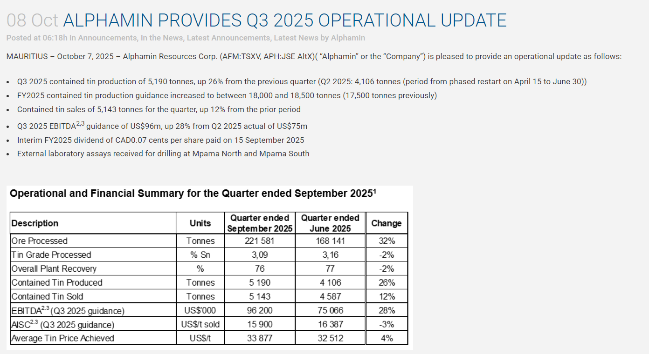

 | 产量 | Total | Yoy | 销量 | Total | Yoy
2023Q1 | 3187 | 3187 |  | 3161 | 3161
2023Q2 | 3151 |  |  | 3068
2023Q3 | 3104 |  |  | 3110
2023Q4 | 3126 |  |  | 2046
2024Q1 | 3142 | 3142 |  | 4126 | 3142
2024Q2 | 4027 |  |  | 3245
2024Q3 | 4917 |  |  | 5552
2024Q4 | 5237 |  |  | 4942
2025Q1 | 4270 | 4270 |  | 3863 | 4270
2025Q2 | 4106 |  |  | 4587
2025Q3 | 5190 |  |  | 5143
2025Q4 | 5008 |  |  | 5045

2026Q1 | 5026 | 5026 |  | 5016 | 5016
2026Q2 | 5013 |  |  | 5014

